封页
工 艺 要 求

产品小类 |  | 男式跑步训练短T
季 | 节 | 23SS
产品款号 |  | TAJJAL81417

确 | 设 计 | 开发跟单 | 开发厂 | G.E
认 | 路程欣 | 徐然 | 创裕
日期:

探路者控股集团股份有限公司

画图
产品小类 | 男式跑步训练短T | 款式结构图示
产品款号 | TAJJAL81417
部份缝制图示:

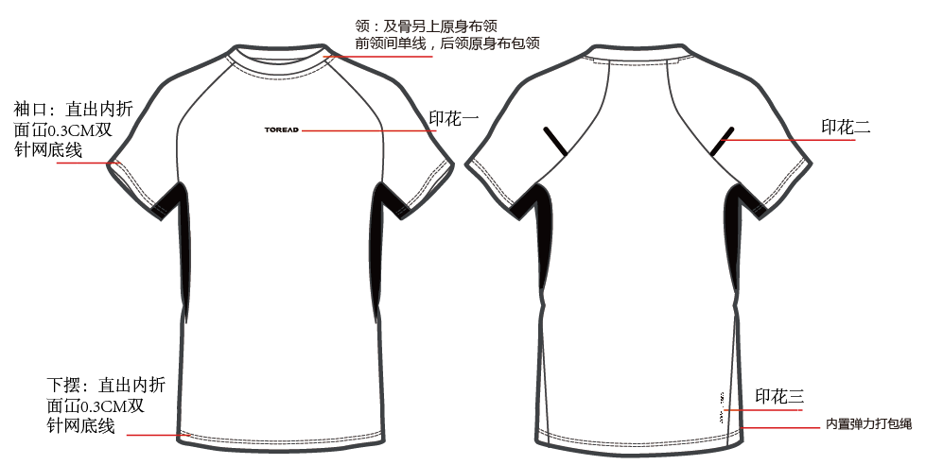

印绣花胶牌位置说明
产品款号 | TAJJAL81417 |  |  |  |  |  | 印绣花、胶牌、织唛、绣章、烫花等位置说明
部位 | 位置 | S | M | L | XL | XXL | 3XL | 4XL | 单位 | 测量方法 | 测量点 | 备注 | 特别说明
前幅 | A |  |  |  |  |  |  |  | CM | 成衣量 | 花边
前幅 | B | 左右居中 |  |  |  |  |  |  | CM | 成衣量 | 花边
左右袖 | C |  |  |  |  |  |  |  | CM | 成衣量 | 花边
右后衫脚 | D |  |  |  |  |  |  |  | CM | 成衣量 | 花边
右后衫脚 | E |  |  |  |  |  |  |  | CM | 成衣量 | 花边
 |  |  |  |  |  |  |  |  | CM | 成衣量 | 花边
图样: |  |  |  |  |  |  |  |  | 测量图示：
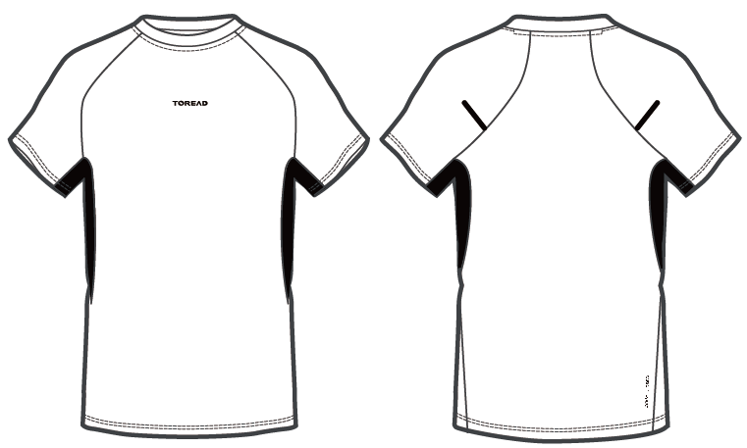
印花一

A
B
B
C
印花二

印花三
E

D

印绣花配色
大身色 | 印花一：印花色 | 前中 | 印花二：反光印花色 | 左右袖 | 印花三：印花色 | 右后衫脚 | 供应商
白色\黑色 | 黑色 | 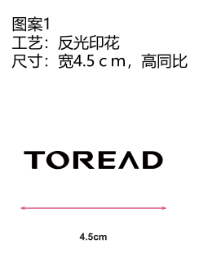 | 黑色 | 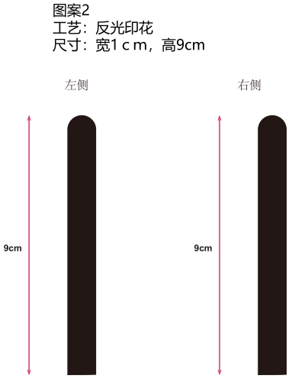 | 黑色 | 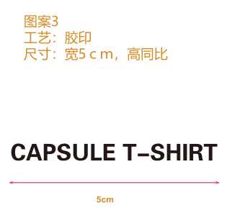 | 愿景
黑色 | 反光银 |  | 深灰反光色 |  | 深灰色-同图案2深灰反光色
蓝鹭灰 | 蓝黑 |  | 蓝黑 |  | 蓝黑
蓝黑 | 白色 |  | 深灰反光色 |  | 深灰色-同图案2深灰反光色

